Planilha1
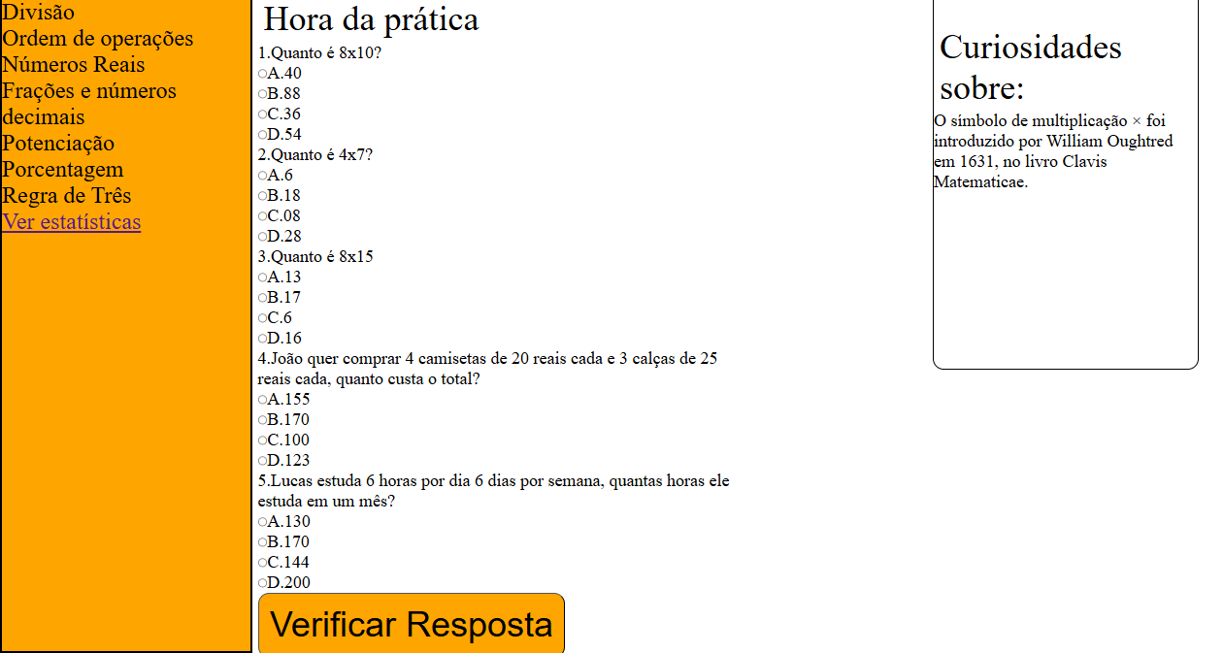
Requisito | Descrição | Classificação | Funcional
1.0 Tela Inicial | A tela inicial consiste da barra superior com o nome do Site, uma seção explicando sobre o propósito do projeto e uma seção explicando sobre mim | Essencial | Sim
1.1 Barra Superior |  | Importante | Sim
1.2 Seção sobre o projeto |  | Essencial | Sim
1.3 Seção sobre mim |  | Importante | Sim
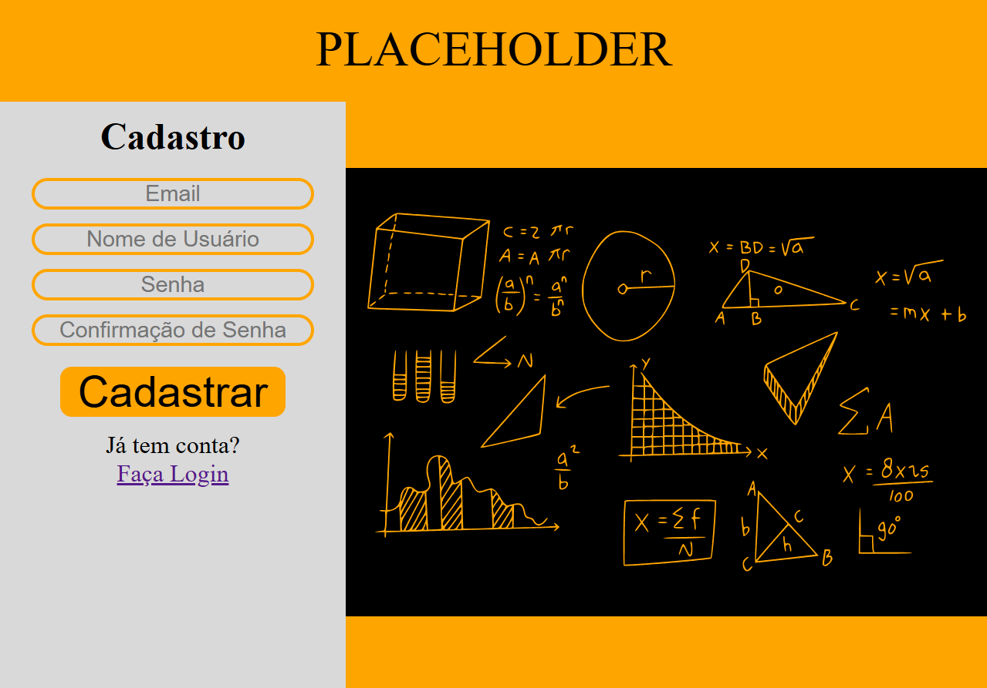 2.0 Tela de Cadastro |  | Essencial | Sim
3.0 Tela de Login | 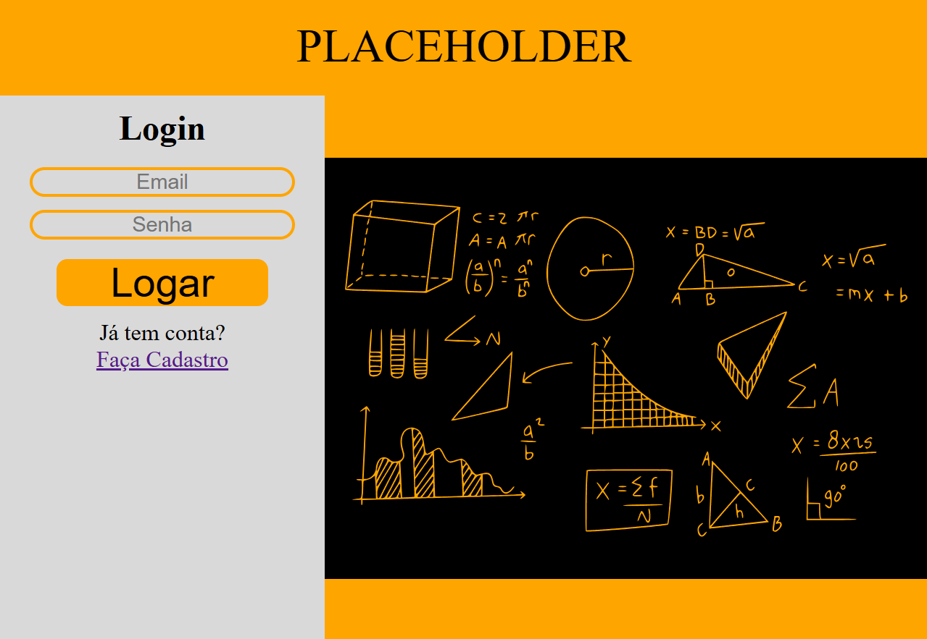 | Essencial | Sim
4.0 Tela sobre aritmetica e os topicos | 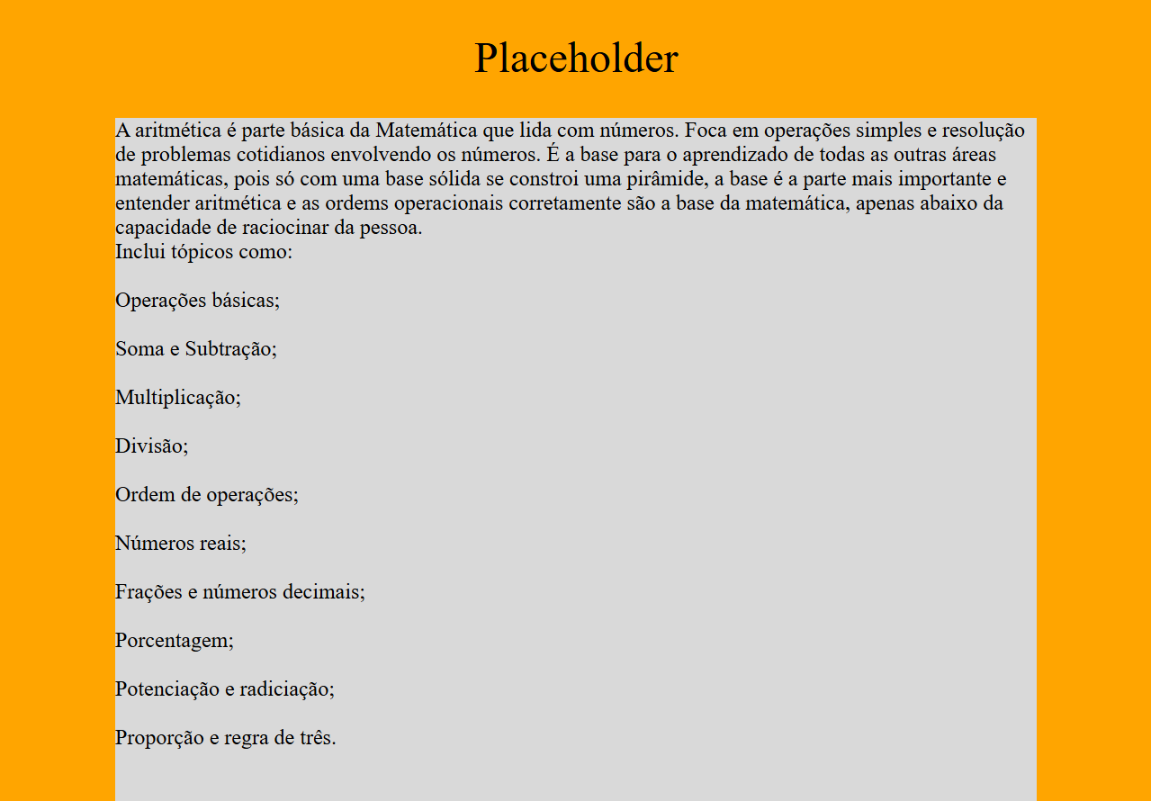 | Essencial | Sim
5.0 Tela de Materia | 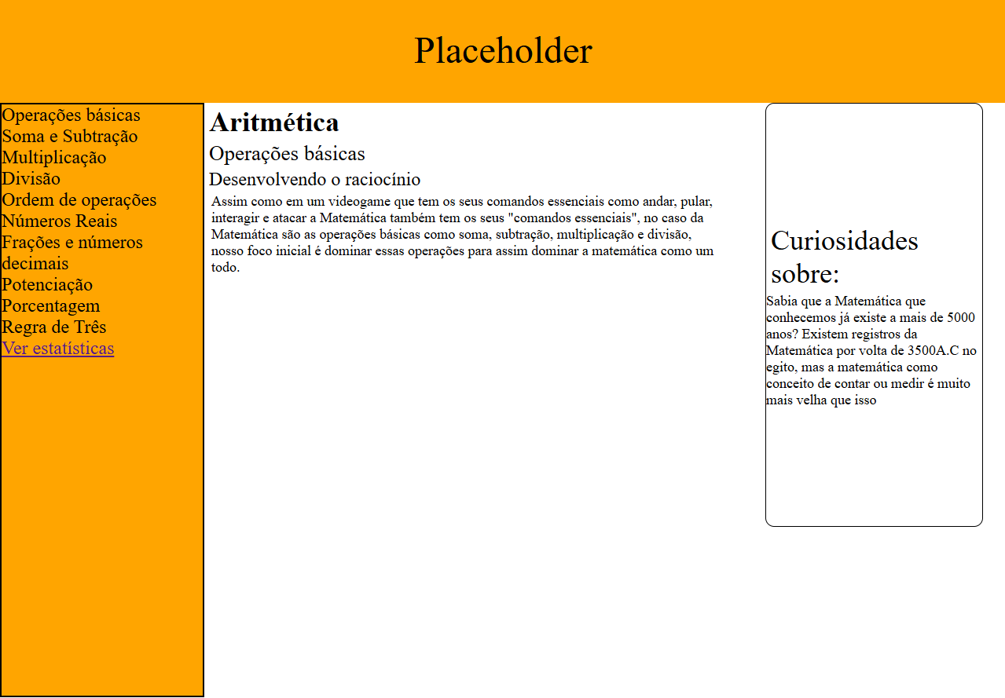 | Essencial | Sim
5.1 Tela de Operações Básicas |  | Essencial | Sim
5.2 Tela de Soma e Subtração | 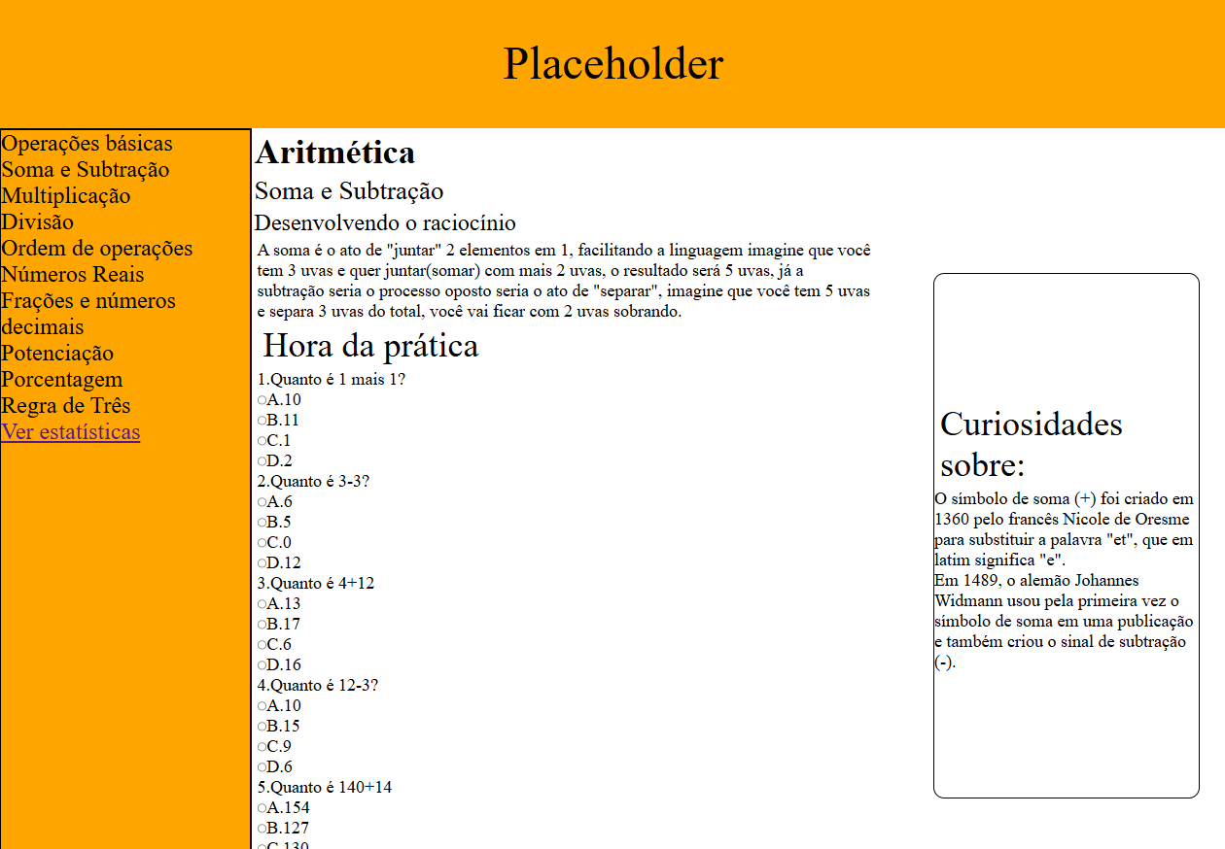
5.3 Tela de Multiplicação | 